Лист1
+1 | *2 |  | >=74
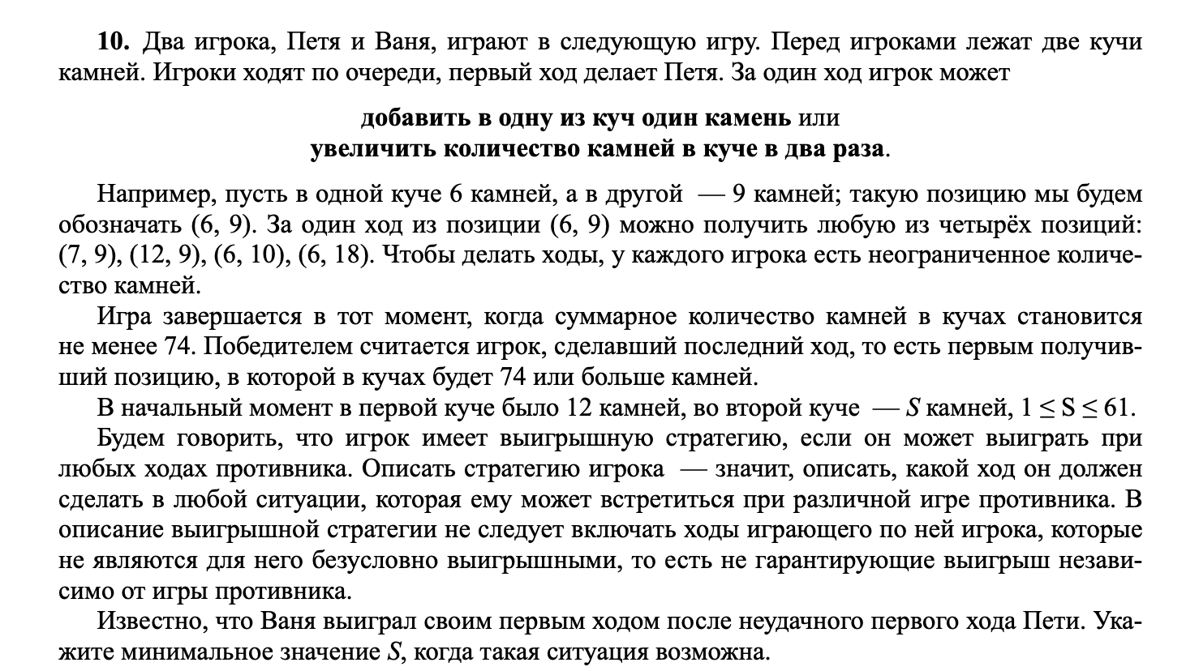

 |  | Петя |  | Ваня
12 | 16 | 13 | 16 | 45 | 29 |  |  |  | 19
 |  | 12 | 17 | 46 | 29
 |  | 24 | 16 | 64 | 40
 |  | 12 | 32 | 76 | 44

12 | 30 | 13 | 30 | 14 | 30 | 74 | 44
 |  |  |  | 13 | 31 | 75 | 44
 |  |  |  | 26 | 30 | 86 | 56
 |  |  |  | 13 | 60 | 133 | 73
 |  | 12 | 31 | 13 | 31 | 75 | 44 |  | 2430
 |  |  |  | 12 | 32 | 76 | 44
 |  |  |  | 24 | 31 | 86 | 55
 |  |  |  | 12 | 62 | 136 | 74
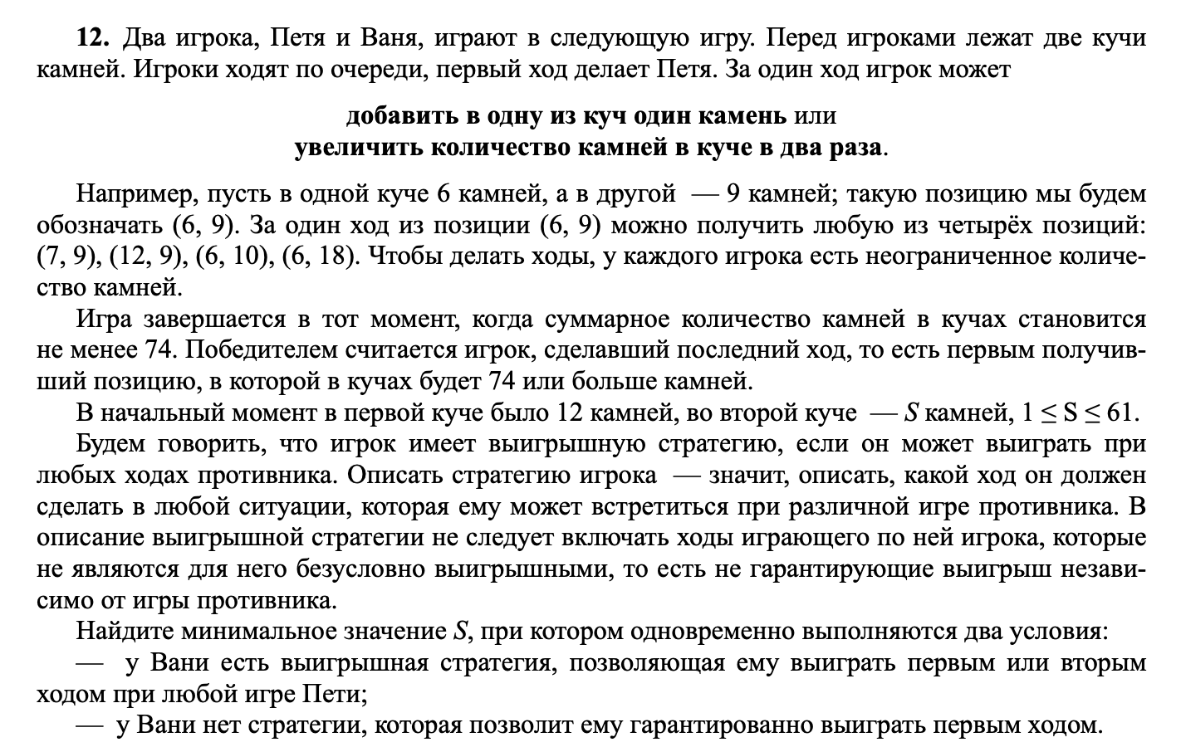
 |  | 24 | 30 | 25 | 30 | 85 | 55
 |  |  |  | 24 | 31 | 86 | 55
 |  |  |  | 48 | 30 | 126 | 78
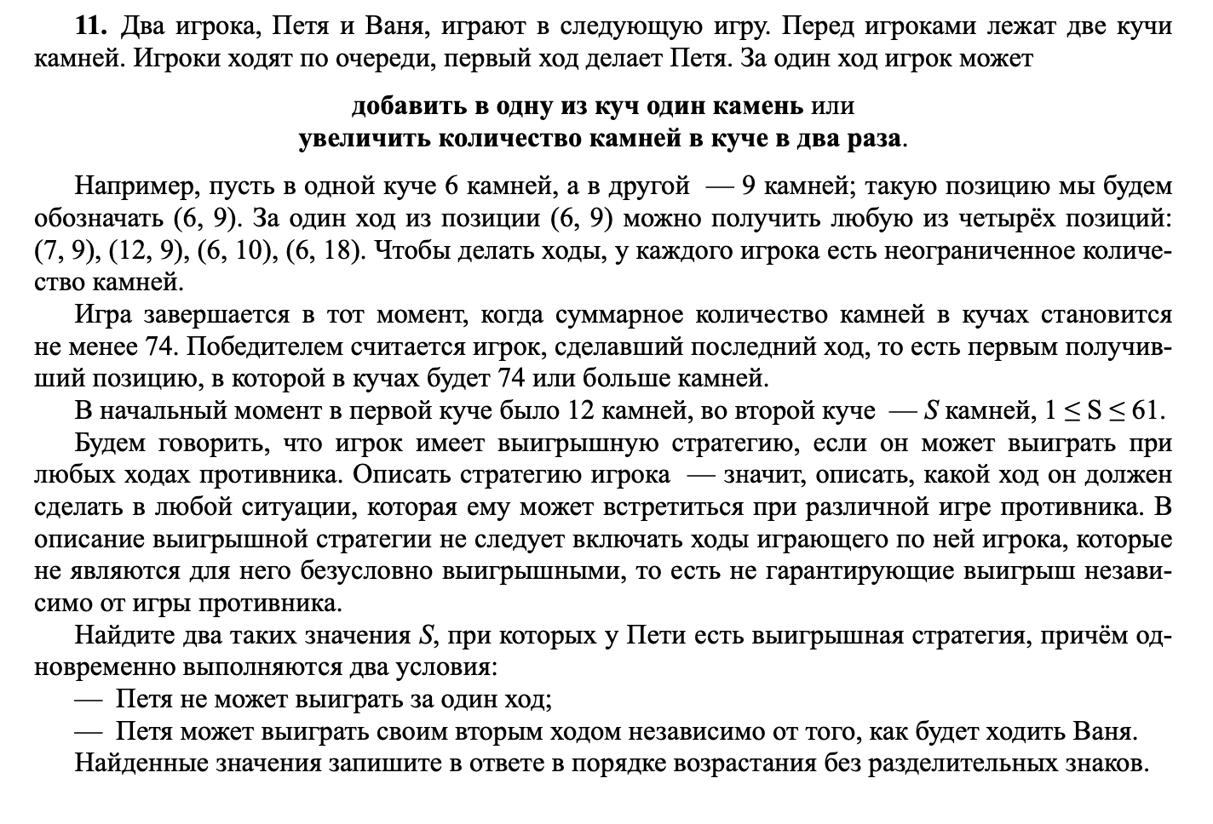
 |  |  |  | 24 | 60 | 144 | 84
 |  | 12 | 60 | 13 | 60 | 133 | 73
 |  |  |  | 12 | 61 | 134 | 73
 |  |  |  | 24 | 60 | 144 | 84
 |  |  |  | 12 | 120 | 252 | 132

12 | 29 | 13 | 29 | 14 | 29 | 15 | 29 | 73 | 44 | 12 | 30 | 13 | 30 | 14 | 30 | 74 | 44 | 24 | 29 | 25 | 29 | 26 | 29 | 84 | 55 | 12 | 58 | 13 | 58 | 14 | 58 | 130 | 72
 |  |  |  | 43 |  | 14 | 30 | 74 | 44 |  |  | 43 |  | 13 | 31 | 75 | 44 |  |  | 54 |  | 25 | 30 | 85 | 55 |  |  | 71 |  | 13 | 59 | 131 | 72
 |  |  |  |  |  | 28 | 29 | 86 | 57 |  |  |  |  | 26 | 30 | 86 | 56 |  |  |  |  | 50 | 29 | 129 | 79 |  |  |  |  | 26 | 58 | 142 | 84
 |  |  |  |  |  | 14 | 58 | 130 | 72 |  |  |  |  | 13 | 60 | 133 | 73 |  |  |  |  | 25 | 58 | 141 | 83 |  |  |  |  | 13 | 116 | 245 | 129
 |  |  |  | 13 | 30 | 14 | 30 | 74 | 44 |  |  | 12 | 31 | 13 | 31 | 75 | 44 |  |  | 24 | 30 | 25 | 30 | 85 | 55 |  |  | 12 | 59 | 13 | 59 | 131 | 72
 |  |  |  |  |  | 13 | 31 | 75 | 44 |  |  | 43 |  | 12 | 32 | 76 | 44 |  |  | 54 |  | 24 | 31 | 86 | 55 |  |  | 71 |  | 12 | 60 | 132 | 72
 |  |  |  |  |  | 26 | 30 | 86 | 56 |  |  |  |  | 24 | 31 | 86 | 55 |  |  |  |  | 48 | 30 | 126 | 78 |  |  |  |  | 24 | 59 | 142 | 83
 |  |  |  |  |  | 13 | 60 | 133 | 73 |  |  |  |  | 12 | 62 | 136 | 74 |  |  |  |  | 24 | 60 | 144 | 84 |  |  |  |  | 12 | 118 | 248 | 130
 |  |  |  | 26 | 29 | 27 | 29 | 85 | 56 |  |  | 24 | 30 | 25 | 30 | 85 | 55 |  |  | 48 | 29 | 49 | 29 | 127 | 78 |  |  | 24 | 58 | 25 | 58 | 141 | 83
 |  |  |  |  |  | 26 | 30 | 86 | 56 |  |  | 54 |  | 24 | 31 | 86 | 55 |  |  | 77 |  | 48 | 30 | 126 | 78 |  |  | 82 |  | 24 | 59 | 142 | 83
 |  |  |  |  |  | 52 | 29 | 133 | 81 |  |  |  |  | 48 | 30 | 126 | 78 |  |  |  |  | 96 | 29 | 221 | 125 |  |  |  |  | 48 | 58 | 164 | 106
 |  |  |  |  |  | 26 | 58 | 142 | 84 |  |  |  |  | 24 | 60 | 144 | 84 |  |  |  |  | 48 | 58 | 164 | 106 |  |  |  |  | 24 | 116 | 256 | 140
 |  |  |  | 13 | 58 | 14 | 58 | 130 | 72 |  |  | 12 | 60 | 13 | 60 | 133 | 73 |  |  | 24 | 58 | 25 | 58 | 141 | 83 |  |  | 12 | 116 | 13 | 116 | 245 | 129
 |  |  |  |  |  | 13 | 59 | 131 | 72 |  |  | 72 |  | 12 | 61 | 134 | 73 |  |  | 82 |  | 24 | 59 | 142 | 83 |  |  | 128 |  | 12 | 117 | 246 | 129
 |  |  |  |  |  | 26 | 58 | 142 | 84 |  |  |  |  | 24 | 60 | 144 | 84 |  |  |  |  | 48 | 58 | 164 | 106 |  |  |  |  | 24 | 116 | 256 | 140
 |  |  |  |  |  | 13 | 116 | 245 | 129 |  |  |  |  | 12 | 120 | 252 | 132 |  |  |  |  | 24 | 116 | 256 | 140 |  |  |  |  | 12 | 232 | 476 | 244

